상품제안서
송월 호텔용 타올 + 제이마르코 3단우산세트 | 상품코드: F17437

 |  |  |  |  |  |  | 02-412-0044 | www.easy1.co.kr
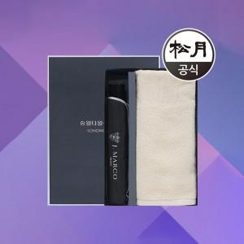

【상세/제작정보】 | <p>-우산손잡이인쇄 무료입니다(원단인쇄 비용추가)&nbsp;</p><p>-타올 실크인쇄는 무료(1곳)입니다(자수는 비용 추가)​&nbsp;</p>

【인쇄/포장옵션】 | 실크, 자수 / 포장지포장

【공급단가】 | 수량 | 100~ | 300~ | 500~ | 1,000~ | 3,000~
*VAT별도 | 단가 | 9,890원 | 9,520원 | 9,150원 | 8,790원 | 8,570원

【상품 URL】 | https://dev.easy1.co.kr:443/src/goods_detail.php?gdno=17437

